ordo 2x2
DETERMINAN MATRIKS

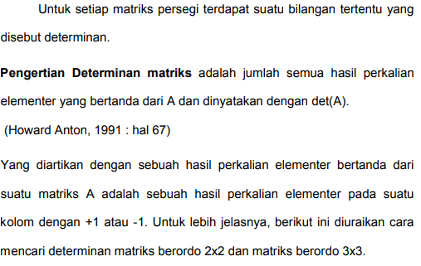

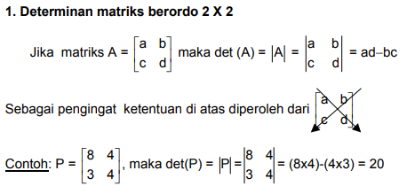

Contoh: | P = | 5 | 6
 |  | 4 | 9

 | det P = | 21

